竞技场的基础规则
基础规则
 | 1.每参与一次消耗一个翅膀，30min回复1个翅膀，可通过30钻回复10点翅膀（不限制次数）
 | 2.打赢对手会获得胜点，打赢胜点越高的对手获得的胜点越多，输了会扣胜点（扣得比赢的多）
 | 3.连胜2,4,6,8,10会给buff奖励，输掉或手动刷新列表会重置或通过10钻石留下
 | 4.每周会按照玩家在竞技场的段位发放奖励
 | 5.参加竞技场会获得名誉点数用于兑换物品
 | 6.被攻击方建造的神秘之塔会在一定时刻帮助攻击攻击方（伤害=塔数*300（可以被护盾抵挡））
 | 7.当玩家完成刷新出来的10次竞技，且都获得胜利会奖励玩家2个翅膀并且自动刷新竞技目录

进入竞技场方式
 | 1.家园进入
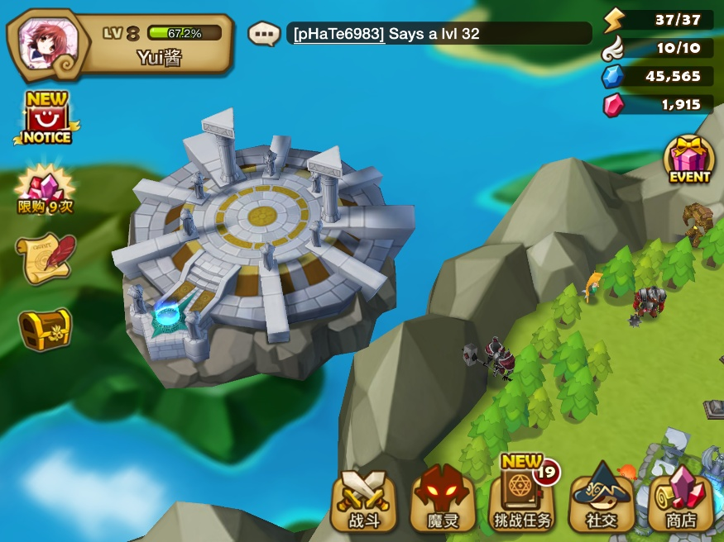

 | 2.副本选择界面进入
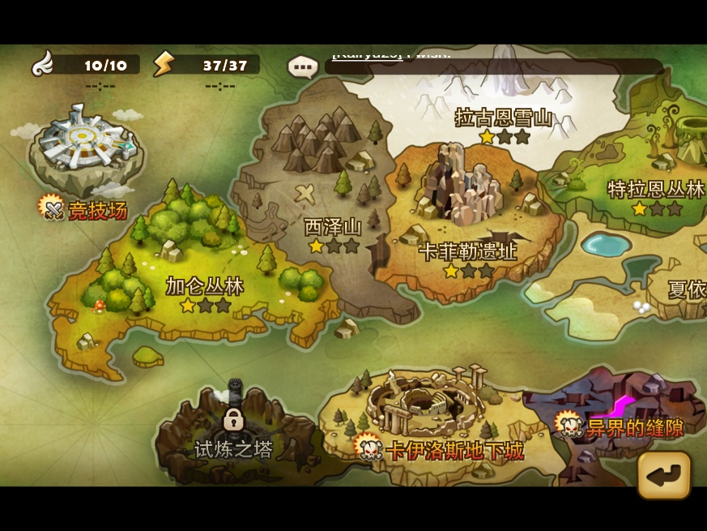

 | 3.点击家园主城，可以布置守家阵容与查看战斗记录（查看战斗记录时即可进入竞技场）
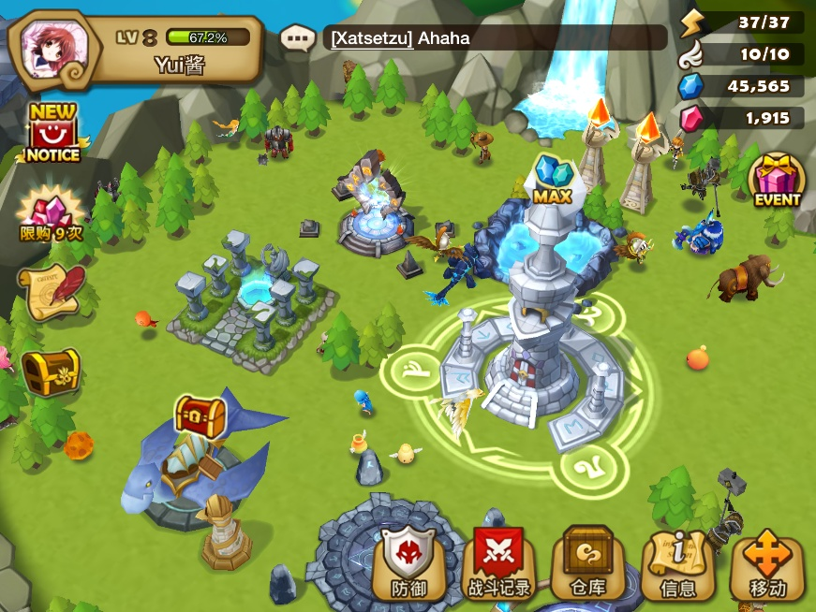

 | 可以布置守家阵容：显示出了leader站位，领袖技能与神秘之塔的buff
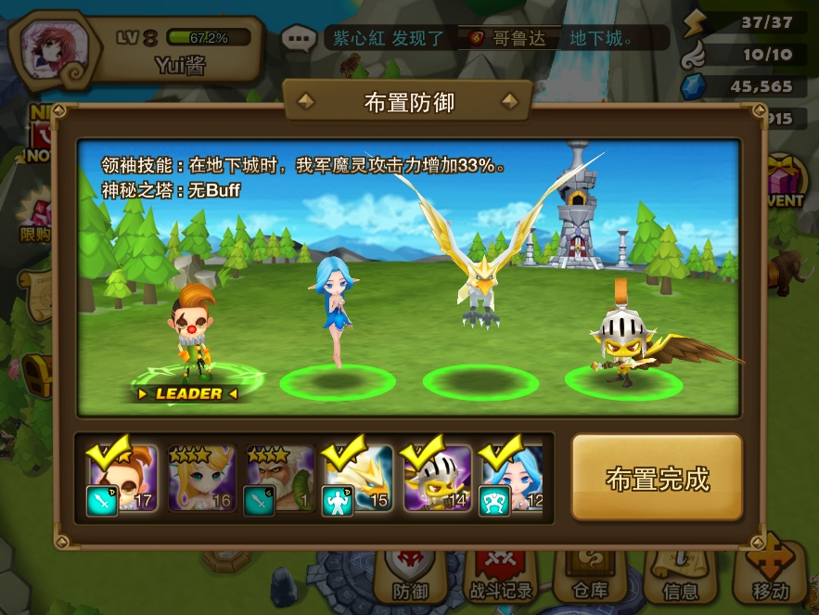

进入竞技场界面
 | 总体显示
 |  | 玩家等级，玩家名称，目前段位 |  |  |  | 胜点数量 |  | 全服排名

 | 对战分页：进入时会通过玩家胜点与等级匹配10名玩家供玩家挑战（具体匹配逻辑 详见pvp记录分页（只是猜测））
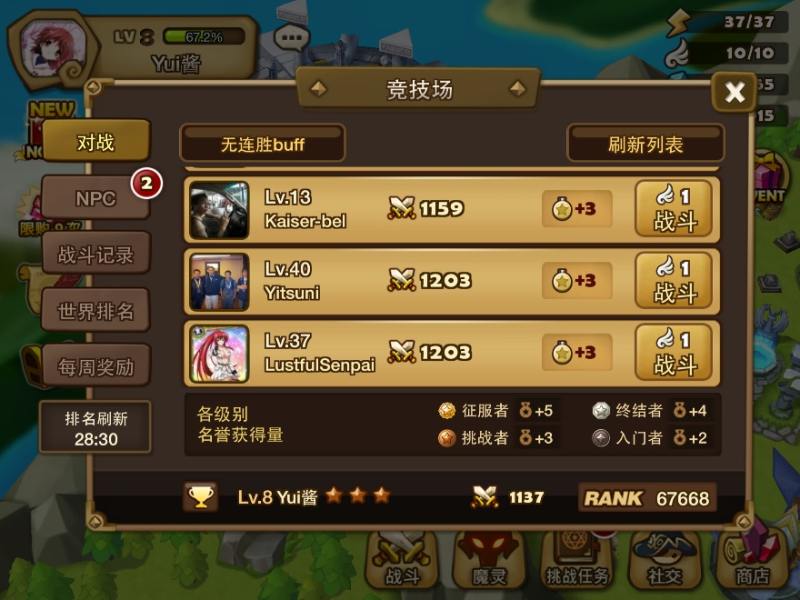

 |  | 目前连胜buff标识

 |  | 玩家点击连胜buff标识会弹出buff说明：提示玩家buff附加的属性与持续时间以及下一个buff获得的时机（只会在木有连胜和连胜单次的时候显示）
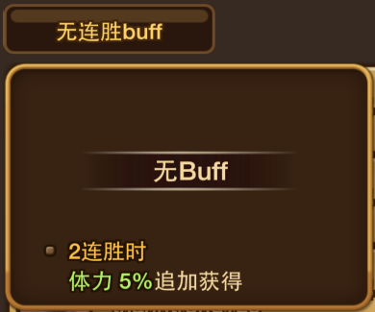
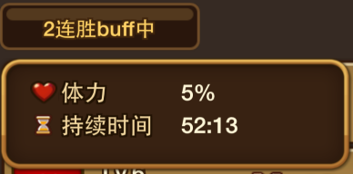

 |  | 刷新列表按钮

 |  | 玩家点击刷新列表会重新分配10个玩家供玩家挑战
 |  | 特殊逻辑
 |  |  | 1.CD=2min，当在cd内点击时弹出：
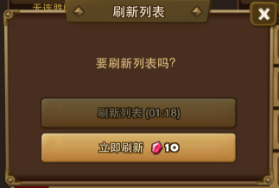

 |  |  | 2.当玩家拥有连胜buff，并没有挑战完全部10个刷出的对手，点击刷新则提示
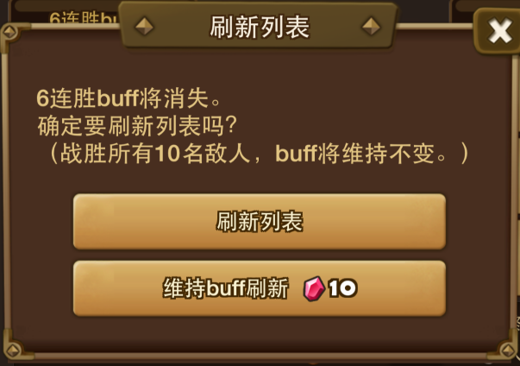

 |  |  | 3.当玩家拥有连胜buff，挑战完全部10个刷出的对手会自动刷新挑战列表且保留连胜buff

 |  | 提示给玩家各级别名誉获得量

 |  | 挑战列表玩家信息(响应范围：战斗按钮)
 |  | 头像 | 玩家等级，名称 |  | 胜点 |  | 战胜后获得名誉点 |  | 挑战消耗

 | 可挑战

 | 挑战后

 | NPC分页：显示目前可挑战的NPC
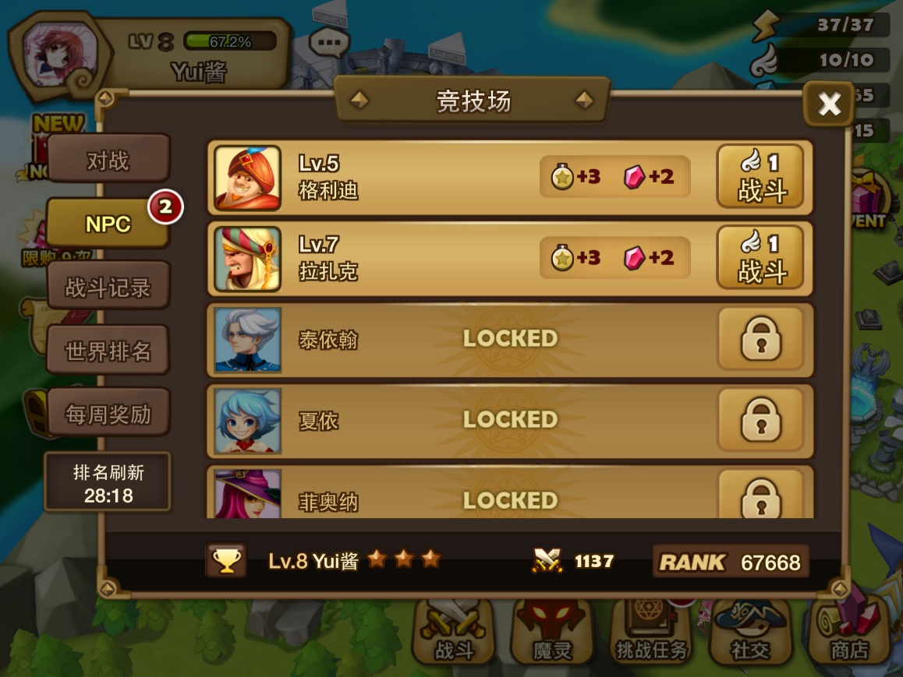

 |  | 特殊逻辑
 |  |  | npc等级会根据玩家的等级而提高（npc的宠物也会作出相应提高（具体未测试））
 |  |  | 每个npc的可挑战cd时间也不同（具体未测试）
 |  |  | npc名称 | cd
 |  |  | 格力迪 | 12h
 |  |  | 拉扎克 | 15h
 |  |  | 泰依翰 | 24h
 |  |  | 夏依 | 32h
 |  |  | 菲奥纳 | 18h
 |  |  | 博尔塔 | 16h
 |  |  | 目前可挑战的npc个数会直接显示在分页右上角

 |  | 挑战npc列表(响应范围：整个列表)
 |  | npc头像 | npc等级，名称 |  |  | 战胜后必获得奖励 |  | 挑战消耗

 | 可挑战

 | 挑战后

 | 不可挑战

 |  | 点击挑战后npc，弹出
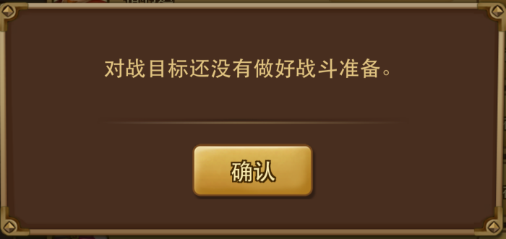

 |  | 点击不可挑战npc，弹出
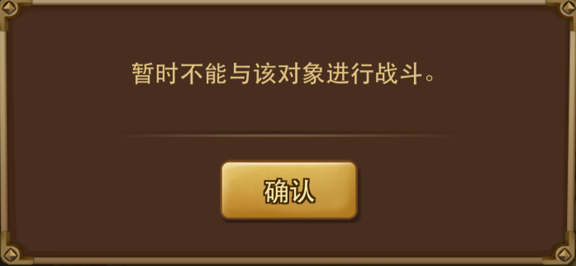

 | 战斗记录分页：只会统计其他玩家攻击自己的战斗信息
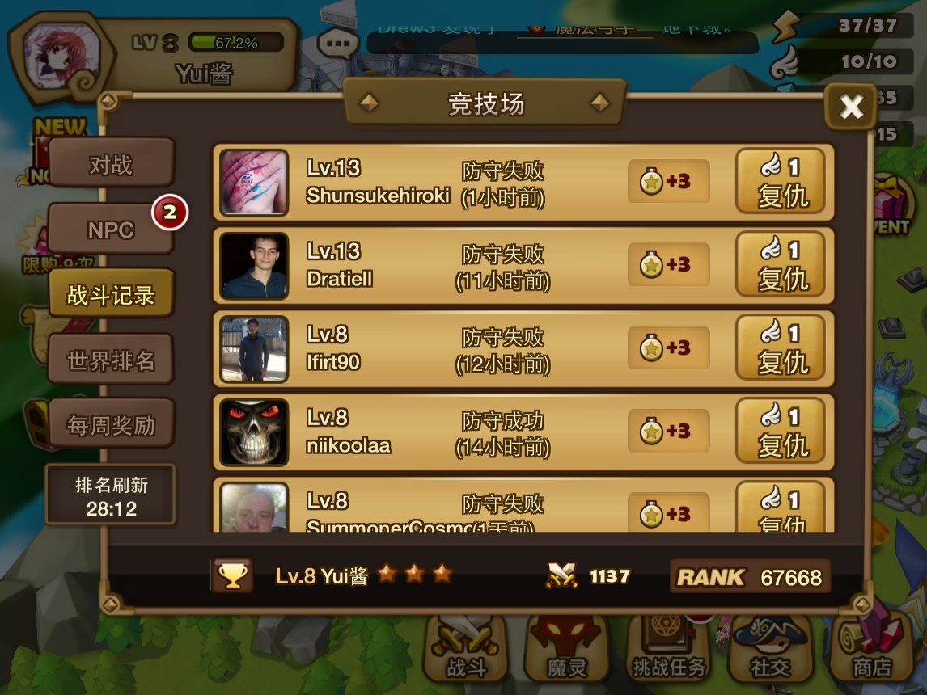

 |  | 防守记录列表(响应范围：整个列表)

 |  | 头像 | 玩家等级，名称 |  | 防守结果（时间） |  | 战胜后获得名誉点 |  | 复仇消耗

 |  | 不论是防守失败或成功均可复仇，点击直接进入阵容调整界面

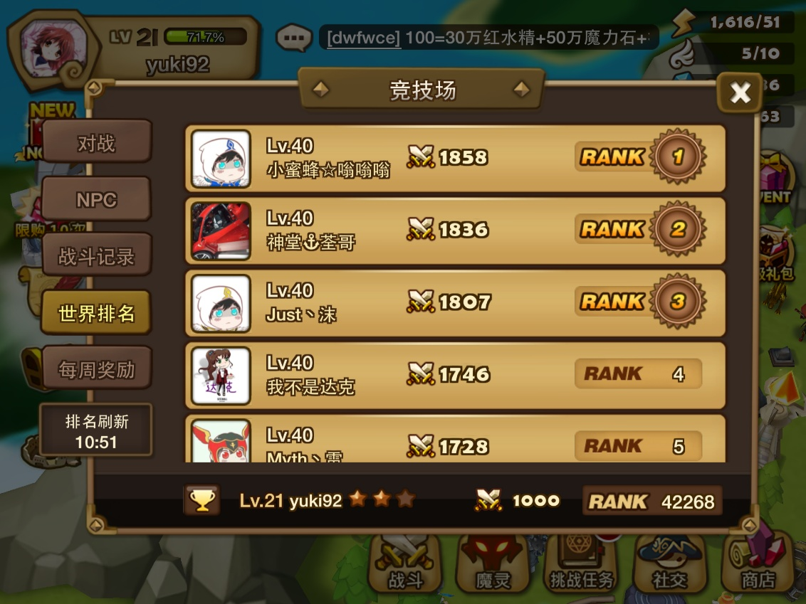
 | 世界排名分页：显示出本服务器排名前100的玩家

 |  | 世界排名列表(响应范围：整个列表)

 |  | 头像 | 玩家等级，名称 |  |  | 胜点 |  |  | 排名

 |  | 点击则弹出访问提示
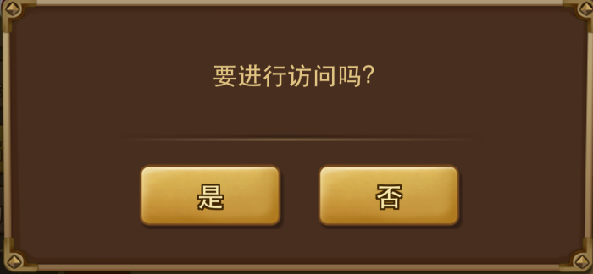

 | 每周奖励分页：提示出玩家在不同分段每周奖励结算时的不同奖励，同时提示出玩家目前所在的分段
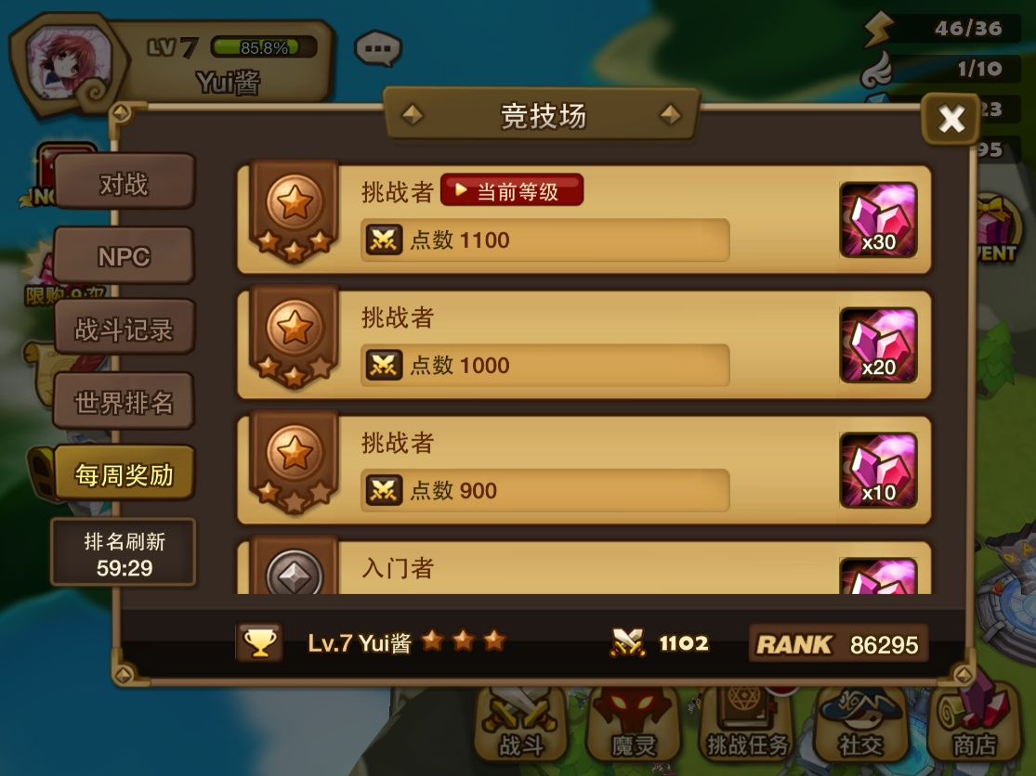

 | pvp特殊的结算界面
 |  | 在普通的对局结算结束后，弹出pvp胜点名誉结算界面

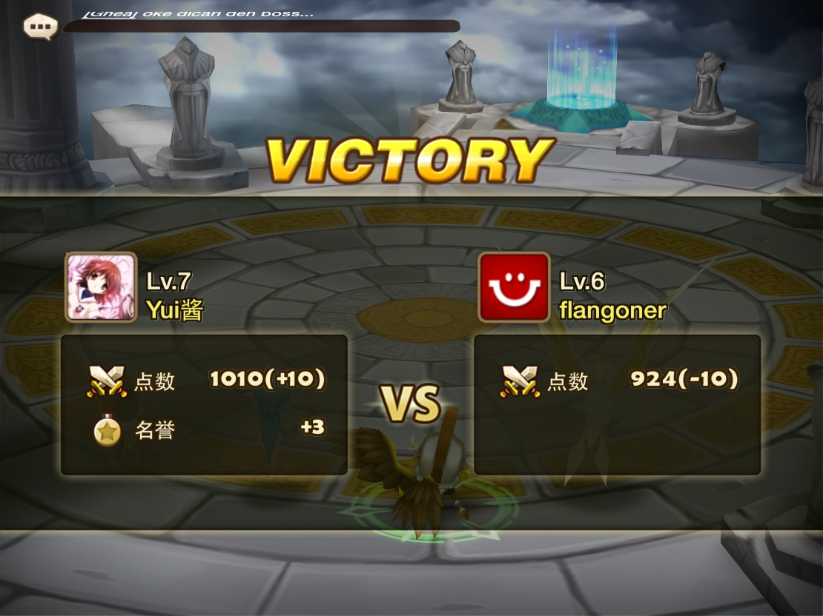

 |  | 提示出对战双方的胜点改变与玩家名誉的增长
 |  | 名誉增长规则：
 |  |  | 成功则+玩家所在分段对应的名誉点
 |  |  | 失败则+1
 |  | 胜点
 |  |  | 根据攻击方与被攻击方的胜点数，调整胜利或失败获得或损失的胜点数

投入产出

钻石
周奖励

+
防御塔
+
+

+
翅膀
竞技场
荣誉点

+

+
钻石、水晶、PL、经验

验证
+
玩家实力
+

